Bilder
Übersicht | Bild1 | Bild2 | Bild3 | Bild4 | Bild5 | Bild6 | Bild7 | Bild8 | Bild9 | Bild10
14200015 | 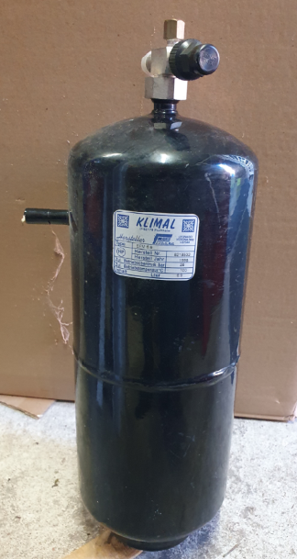 | 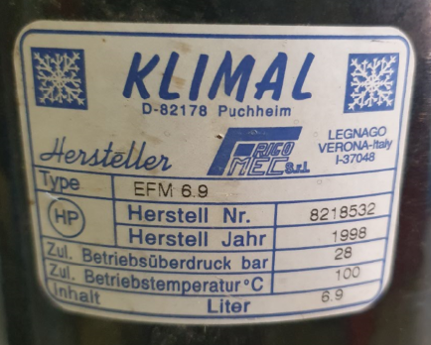 | 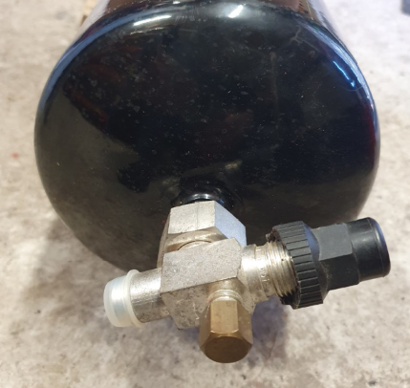
661566 | 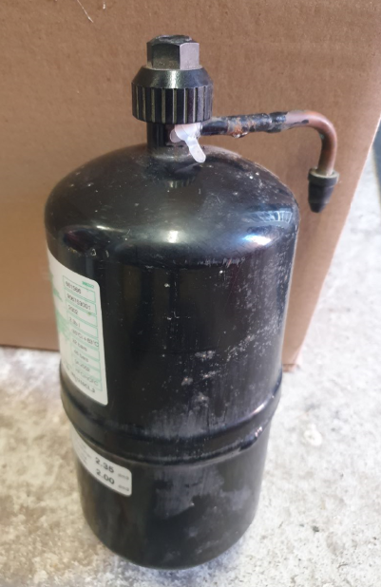 | 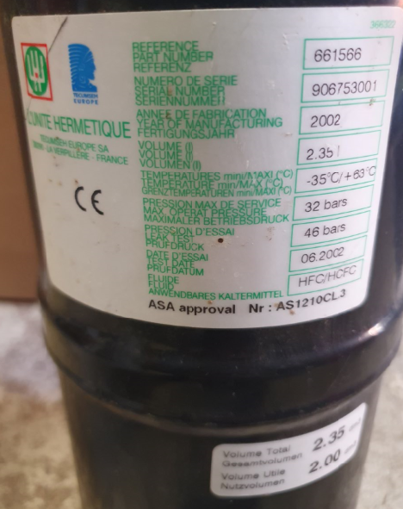
060-0350 | 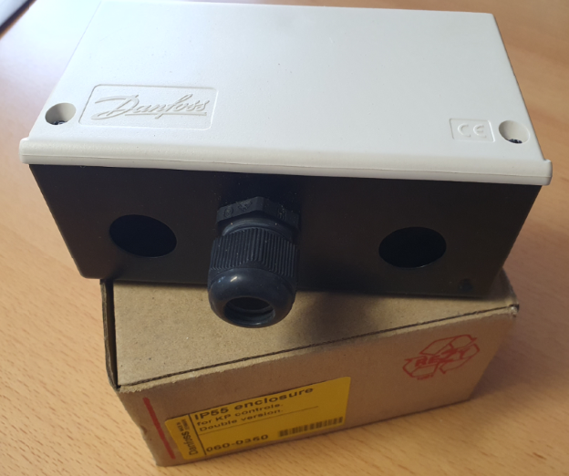
8318630 | 